Hoja1
Mercancias | $4,500,000.00 | Deudores diveros | $80,000.00
Gastos de instalacion | $125,000.00 | Clientes | $250,000.00
Bancos | $2,000,000.00 | Caja | $2,000.00
Depositos en garantia | $60,000.00 | Impuestos acumulados por pagar | $75,000.00
Documentos por pagar | $150,000.00 | Intereses cobrados por anticipo | $10,000.00
Acreedores diversos | $50,000.00 | Documentos por cobrar | $1,300,000.00
Equipo de oficina | $200,000.00 | Intereses pagados por anticipo | $32,000.00
Documentos por cobrar a largo plazo | $6,500,000.00 | Papeleria y utiles | $15,000.00
Gastos preopErativos | $125,000.00
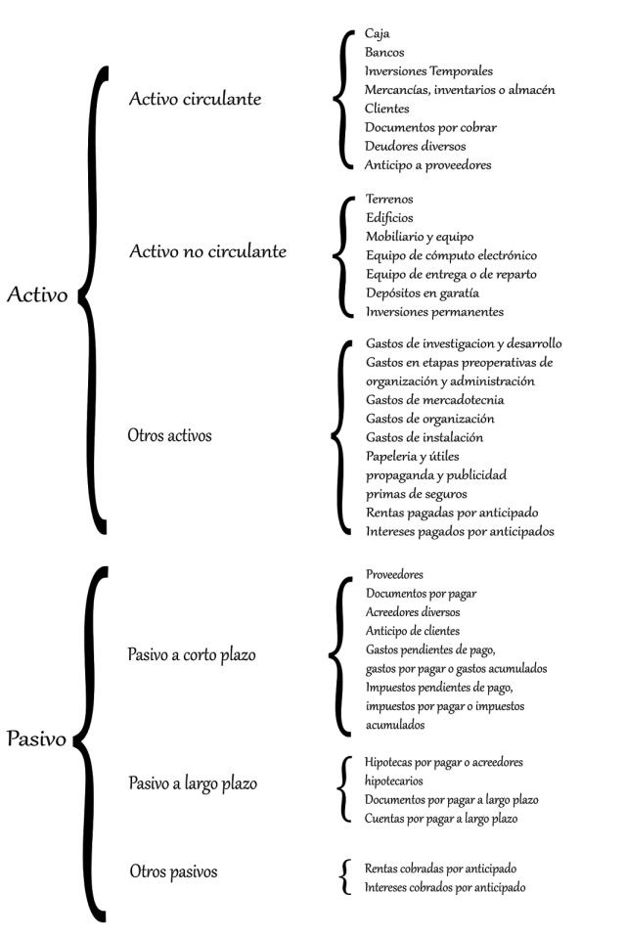
Proveedores | $2,000,000.00
 |  |  |  | ACTIVO

 |  |  |  | CIRCULANTES
 |  |  |  | CAJA | $2,000.00
 |  |  |  | BANCO | $2,000,000.00
 |  |  |  | MERCANCIAS | $4,500,000.00
 |  |  |  | CLIENTES | $250,000.00
 |  |  |  | DOCUMENTOS POR COBRAR | $1,300,000.00
 |  |  |  | DEUDORES DIVERSOS | $80,000.00
 |  |  |  | DOCUMENTOS POR COBRAR A LARGO PLAZO | $6,500,000.00 | $14,632,000.00
 |  |  |  | NO CIRCULANTE
 |  |  |  | DEPOSITOS EN GARANTIA | $60,000.00
 |  |  |  | EQUIPO DE OFICINA | $200,000.00 | $260,000.00
 |  |  |  | OTROS
 |  |  |  | GASTOS DE INSTALACION | $125,000.00
 |  |  |  | PAPELERIA Y UTILES | $15,000.00
 |  |  |  | GASTOS PREOPERATIVOS | $125,000.00
 |  |  |  | INTERESES PAGADOS POR ANTICIPO | $32,000.00 | $297,000.00
 |  |  |  |  |  |  | $15,189,000.00

 |  |  |  | PASIVO

 |  |  |  | CORTO PLAZO
 |  |  |  | PROVEEDORES | $2,000,000.00
 |  |  |  | DOCUMENTOS POR PAGAR | $150,000.00
 |  |  |  | ACREEDORES DIVERSOS | $50,000.00
 |  |  |  | IMPUESTOS ACUMULADOS POR PAGAR | $75,000.00 | $2,275,000.00
 |  |  |  | LARGO PLAZO

 |  |  |  | OTROS
 |  |  |  | INTERESES COBRADOS POR ANTICIPO | $10,000.00 | $10,000.00
 |  |  |  |  |  |  | $2,285,000.00

